Cat Ganada
No. | Cantidad | Equipo | Descripción Tecnica Licitante Sinergia 17 SRL de CV | Imagen
32 | 373 | SILLA FIJA APILABLE CON ESTRUCTURA TRINEO | Silla fija apilable con estructura de trineo: Dimensiones generales: Altura de respaldo 40cm; Ancho de respaldo 45cm. Altura de asiento 45cm; Ancho de asiento 45cm; Profundidad de asiento 45cm. Altura Total 85cm. Capacidad de Carga: 120 kg. Descripción Técnica: Estructura: Fabricada a base de un bastidor de barra sólida de acero inoxidable, AISI 304, tipo trineo apilable hasta 8 unidades. Asiento y respaldo: Fabricados en polipropileno de alta resistencia a los impactos. Sistema de ensamble: Barra sólida de acero inoxidable, AISI 304: A base de soldadura TIG (argón con aporte de acero inoxidable tipo 308 “I” de 3/8”) y fijado al resto del mueble por medio de tornillería semi-oculta, fabricada a base de acero de alta resistencia con acabado galvanizado. Tolerancias: En las dimensiones generales de +/- 10%. Marca: Pizarrones Guadalajara. Modelo: Silla Stack. Procedencia: México. Garantia: 12 meses contra defectos de fabricacion y/o vicios ocultos. Fabricado bajos normas de calidad ISO 9001:2015. | 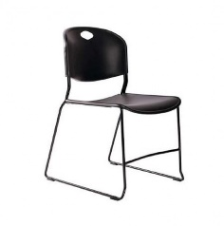
44 | 54 | SILLA FIJA DE RESPALDO BAJO BASE DE TRINEO TAPIZADA EN TELA | Silla fija de respaldo bajo base de Trineo tapizada en tela: Dimensiones generales: Respaldo: Altura 35cm; Ancho 49 cm. Asiento: Altura 50cm; Ancho 49cm; Profundidad 48cm. Altura Total (del piso al borde final del respaldo): 75cm. Capacidad de Carga 12 kg. Descripción Técnica: Estructura: Fabricada a base de un bastidor de barra sólida de acero inoxidable, AISI 304, tipo trineo apilable hasta 8 unidades. Asiento y respaldo: Con acojinamiento de espumas inyectadas traspirables (Polyol e Isocianato) sin uso de CDC ni COCS densidad de 50kg/m3, Espuma de poliuretano con densidad de 50kg/m3 y Base protectora fabricada en polipropileno de alta resistencia a los impactos. Acabados: Barra sólida de acero inoxidable, AISI 304. En P3 Asiento y respaldo Tapizados en tela 100% poliéster. sistema de Ensamble: Barra sólida de acero inoxidable, AISI 304 A base de soldadura TIG (argón con aporte de acero inoxidable tipo 308 “I” de 3/8”). Asiento y respaldo Tapizados, termo sellados, enfundados y clipados sin uso de pegamentos. Certificados: De manufactura o producción ISO 9001- Vigente. Sistema de gestión de calidad. ISO 14001 Vigente Sistema de gestión de calidad ambiental. Tolerancias En las dimensiones generales de +/- 10%. Marca: Pizarrones Guadalajara. Modelo: Slla neon Coll Roll. Procedencia: México. Garantia: 12 meses contra defectos de fabricacion y/o vicios ocultos. Fabricado bajos normas de calidad ISO 9001:2015. | 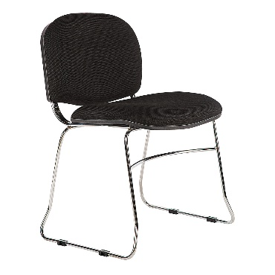
5 | 40 | SILLA PARA AULA | Silla para aula: Dimensiones Generales: 60.2 x 72.5 x 76.2cm. Especificaciones: 1.- Asiento y respaldo en dos piezas, fabricados en polipropileno inyectado de alto impacto acabado rugoso con tratamiento antiestático, con un espesor de pared de 4mm con diseño anatómico y moldura perimetral en forma de engargolado, el respaldo con diseño para insertarse en la parte superior de la estructura, garantizando no desprenderse con el uso. 2.- Estructura, soporte de la paleta y base de trineo con diseño boleado en todo su desarrollo fabricado en barra de Acero 1018 cold-rolled de 1/2" de diámetro con refuerzos transversales del mismo material, con acabado en pintura epoxica en color negro, con un refuerzo soldado desde la parte intermedia de la silla (donde se colocará el asiento ) hasta la parte superior (donde se insertara el respaldo), el refuerzo deberá ser del mismo material de la estructura. 3.- Paleta de apoyo fabricada en madera contrachapada de triplay de pino de primera de 19mm de espesor con acabado en laminado plástico de alta presión y cantos con moldura de pvc, ambos en color gris, contracara sellada con backer fenolico que evite la penetración de humedad. 4.- Parilla para guarda, diseñada en forma de charola con marcoen alambrón de acero 5 / 16” de diámetro con travesaños en forma de parrilla en alambron de acero de 1/4” de diámetro soldados a la estructura que forma la canastilla libres de escorias y los filos cortantes. Tolerancias en las dimensiones generales ± 1.0cm. Pintura deberá ser micropulverizada epóxica horneada en un rango de 210° a 230°C. Regatones: La base de trineo deberá incluir resbalones de polipropiléno de alta densidad que garantice no esprenderse con el uso. | 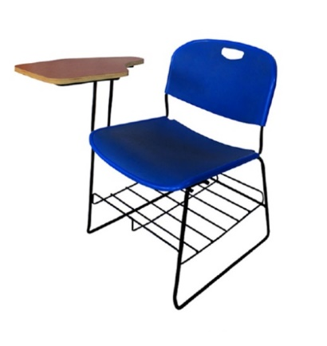
6 | 29 | PIZARRON MAGNETICO DE PARED DE 120 CM. | Pizarrón magnético de pared de 120 cm: 1.- Lamina de acero porcelanizado color verde optico unido a base de aglomerado de madera MDF de 6mm de espesor con refuerzos metalicos, con sistema y accesorios para fijacion a muro. 2.- Marco de aluminio anodizado natural mate. 3.- Portagis de aluminio anodizado natural mate. Tolerancia en las dimensiones generales ±0.5 Marca: Pizarrones Guadalajara. Modelo: Pizarron 90 x 120.
12 | 29 | PIZARRON MAGNETICO DE PARED DE 150 CM. | Pizarrón magnético blanco de pared de 150: 1.- Características generales. 1.2.- Dimensiones generales: Frente:150cm, espesor: 4 a 5 cm. Altura: 90cm. 2.- Marco estructural: fabricado en perfil de aluminio anodizado natural mate, de 2.5 a 3cm de espesor, con preparaciones para recibir el tablero del pizarrón, con elementos para su fijación al muro para garantizar la estabilidad y resistencia necesarias para su adecuado funcionamiento 3.- Tablero: formado por 2 secciones: Base: fabricado en fibra de madera MDFde 6mm de espesor, reforzado con elementos metálicos. Área de trabajo: fabricada a base de lámina de acero porcelanizada y esmaltada a fuego, color blanco. 4.- Elemento de soporte para plumón: fabricado en aluminio anodizado natural mate, con las mismas características del marco estructural. Tolerancia en las dimensiones generales de +/- 2%. El proveedor colocara una placa con su identificación, en un lugar visible, que no interfiera con las funciones del artículo con la leyenda “propiedad del IMSS”. placa metálica troquelada, remachada a la estructura del artículo. Empaque: para su almacenamiento, transportación y/o distribución, con cartón corrugado de 14 kg/cm2 mínimo de resistencia. Marca: Pizarrones Guadalajara. Modelo: Pintarron 90 x 150. | 
19 | 82 | TABLERO DE CORCHO DE 120 cm | Tablero de Corcho 120 cm: Dimensiones generales: Frente 120cm, Espesor 2cm, Altura 90cm. Descripción técnica: Cuerpo: De madera machimbrada con 12mm de espesor de lámina de corcho de 5mm de espesor. Marco: De aluminio, con preparación y herrajes para su fijación a muro. Acabados: Aluminio anodizado natural mate. Pieza completa con tratamiento ignífugo ó retardante al fuego para evitar la emanación de gases tóxicos en caso de combustión. Tolerancias En las dimensiones generales de +/- 10%. Modelo: Pintarron Corcho 90 x120.

